Capa
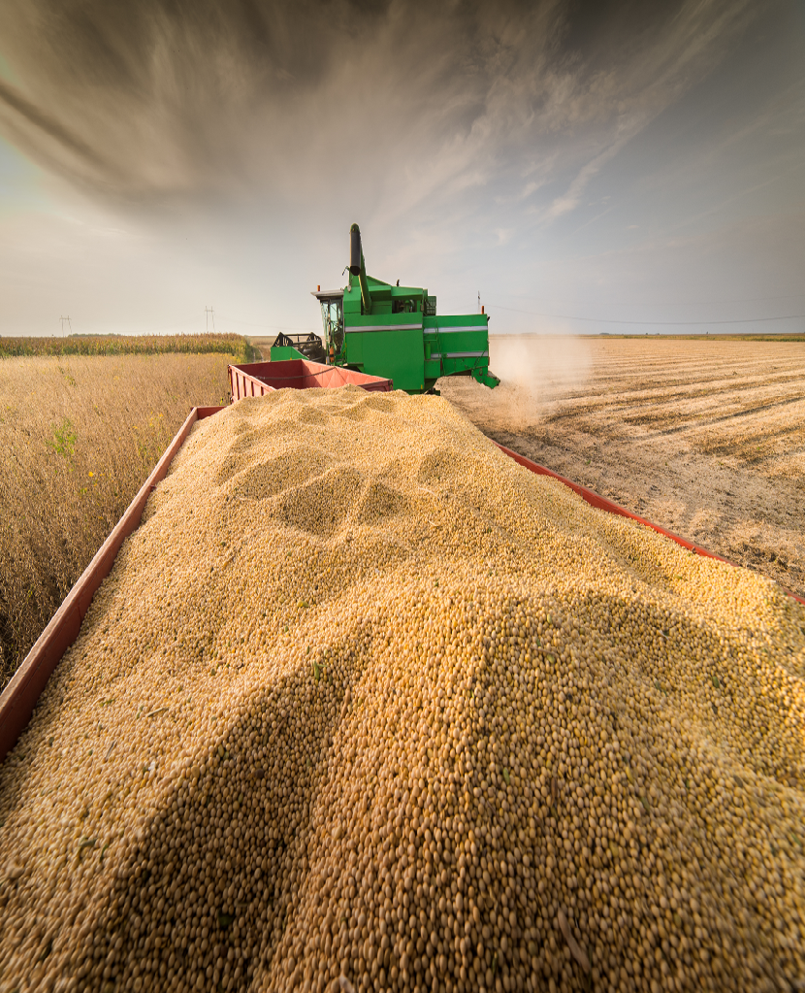
Ministério da Agricultura e Pecuária Secretaria de Política Agrícola



Sumário Executivo

Complexo Soja

julho-2026

Soja - Região saída
Exportações de Soja em grão e Farelo de soja - Regiões de saída (mil t)

Produto/Região | 2017 | 2018 | 2019 | 2020 | 2021 | 2022 | 2023 | 2024 | 2025 | 2026
Soja em grãos | 68,155 | 83,258 | 74,073 | 82,973 | 86,108 | 78,730 | 101,866 | 98,815 | 108,217 | 69,580
SUDESTE | 20,440 | 24,922 | 21,051 | 25,525 | 27,253 | 29,444 | 34,789 | 31,947 | 38,744 | 26,888
SUL | 29,615 | 35,211 | 30,035 | 30,527 | 31,051 | 19,131 | 30,084 | 31,927 | 29,304 | 15,204
NORTE | 8,530 | 10,529 | 11,336 | 14,354 | 14,318 | 14,738 | 17,995 | 17,122 | 19,121 | 17,216
NORDESTE | 9,386 | 12,015 | 11,293 | 12,180 | 13,268 | 15,145 | 17,269 | 17,686 | 20,664 | 10,193
Exportações de SOJA, por região - (mil t)

Farelo de soja | 14,177 | 16,672 | 16,682 | 16,938 | 17,252 | 20,353 | 23,034 | 23,134 | 23,894 | 12,939
SUDESTE | 5,991 | 6,707 | 6,907 | 6,988 | 7,289 | 9,620 | 9,977 | 10,286 | 10,299 | 5,822
SUL | 6,834 | 8,095 | 7,876 | 8,122 | 8,254 | 8,564 | 10,915 | 10,499 | 10,890 | 5,605
NORTE | 358 | 446 | 597 | 384 | 372 | 491 | 531 | 535 | 940 | 583
NORDESTE | 993 | 1,423 | 1,296 | 1,438 | 1,338 | 1,677 | 1,610 | 1,814 | 1,765 | 928
Exportações de FARELO, por região - (mil t)

Soja+Farelo | 82,148 | 99,349 | 90,392 | 99,517 | 103,142 | 98,811 | 123,171 | 121,816 | 131,727 | 82,440
SUDESTE | 26,431 | 31,629 | 27,958 | 32,512 | 34,541 | 39,065 | 44,766 | 42,233 | 49,043 | 32,710
SUL | 36,449 | 43,307 | 37,912 | 38,649 | 39,305 | 27,695 | 40,999 | 42,425 | 40,193 | 20,809
NORTE | 8,888 | 10,975 | 11,933 | 14,737 | 14,690 | 15,229 | 18,526 | 17,657 | 20,061 | 17,799
NORDESTE | 10,379 | 13,438 | 12,589 | 13,618 | 14,606 | 16,822 | 18,880 | 19,501 | 22,430 | 11,121
Exportações de SOJA + FARELO, por região (mil t)

SUL+SUDESTE | 62,881 | 74,936 | 65,870 | 71,161 | 73,846 | 66,760 | 85,765 | 84,658 | 89,236 | 53,520
NORTE+NORDESTE | 19,267 | 24,413 | 24,522 | 28,356 | 29,296 | 32,051 | 37,406 | 37,158 | 42,491 | 28,920
Exportações de SOJA + FARELO, por região (mil t)

